Итого
 |  |  |  |  |  |  |  |  |  | Форма 0503738 с.3
Наименование показателя | Код строки | Код по бюджетной классификации | Утверждено плановых назначений | Обязательства |  |  |  |  | Исполнено денежных обязательств | Не исполнено
 |  |  |  | принимаемые обязательства | принятые обязательства |  |  | денежные обязательства |  | принятых обязательств | принятых денежных обязательств
 |  |  |  |  | всего | из них с применением конкурентных способов
1 | 2 | 3 | 4 | 5 | 6 | 7 |  | 8 | 9 | 10 | 11
по выплатам источников финансирования дефицита учреждения | 900 |  | - | - | - | - |  | - | - | - | -
Итого | 999 |  | 11,362,275.00 | - | 10,675,254.95 | - |  | 10,675,254.95 | 10,675,254.95 | - | -

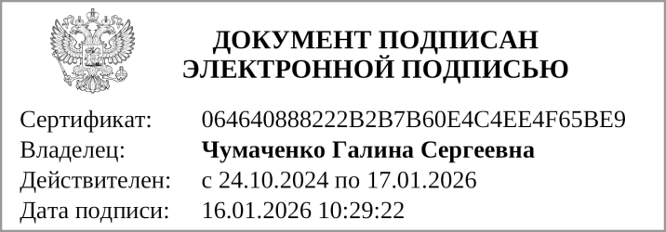
Руководитель |  |  |  | Чумаченко Г. С. |  |  | Руководитель
 | (подпись) |  |  | (расшифровка подписи) |  |  | финансово- |  | (подпись) |  | (расшифровка подписи)
 |  |  |  |  |  |  | экономической службы

Главный бухгалтер |  |  |  | Филатова Е. М.
 |  (подпись) |  |  | (расшифровка подписи)

 |  |  |  | Централизованная бухгалтерия
 |  |  |  |  |  |  |  | (наименование, ОГРН, ИНН,КПП, местонахождение )

 |  |  | Руководитель
 |  |  | (уполномоченное лицо) |  | (должность) |  |  |  | (подпись) |  | (расшифровка подписи)

Исполнитель |  |  |  |  |  |  |  | Филатова Елена Михайловна
 |  | (должность) |  |  | (подпись) |  |  | (расшифровка подписи) |  |  | (телефон, e-mail)

"01" января 2026 г.

